상품제안서
친환경 빅모스트 쥬트백 (오코텍스인증) | 상품코드: S25462

 |  |  |  |  |  |  | 02-713-8555 | www.synergygift.co.kr
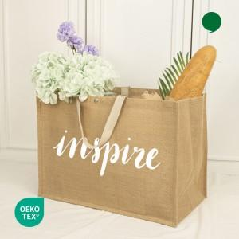

【상세/제작정보】 | ※단면 인쇄 가능합니다.

【인쇄/포장옵션】 | 실크 / 포장불가능

【공급단가】 | 수량 | 100~ | 300~ | 500~ | 1,000~ | 3,000~
*VAT별도 | 단가 | 3,710원 | 3,590원 | 3,480원 | 3,390원 | 3,300원

【상품 URL】 | https://www.synergygift.co.kr:443/src/goods_detail.php?gdno=25462

